手順
Hinemosカレンダ追加、更新、削除手順書

【作業概要説明】
本手順はHinemosカレンダ追加、更新、削除を実施する手順である。

【操作対象】
Hinemosマネージャ

【操作担当者】
ISIDサービスデスク担当者

【作業端末】
仮想化管理端末

仮想化管理端末、Hinemosマネージャ
のID,PW情報および、HinemosマネージャへのアクセスURLは確定次第別紙に記載。
横浜銀行：
別紙_運用手順書用サービス設定値一覧_横浜銀行.xlsx
Hinemosシート
東日本銀行
別紙_運用手順書用サービス設定値一覧_東日本銀行.xlsx
Hinemosシート
番号 | 操作項目 | 操作方法 | 確認方法 | チェック | 開始時間 | 終了時間 | 作業担当者 | 作業確認者 | 備考
1 | Hinemosマネージャへのログイン | Hinemosマネージャを利用したジョブ運用は横浜事務センターに駆けつけての対応とする。 横浜銀行事務センターからの接続： 仮想化管理端末→Hinemosマネージャ 仮想化管理端末のブラウザから接続用URLにてアクセスする。 仮想化管理端末およびHinemosマネージャへのログインID/PWは事前連携されているものを利用する。 | - | □
2 | Hinemosマネージャ操作 | 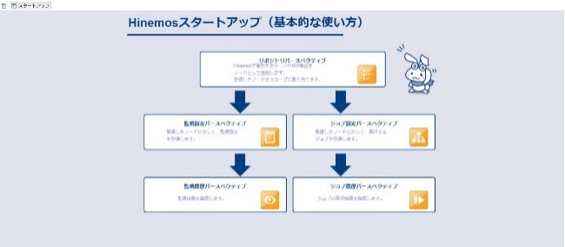 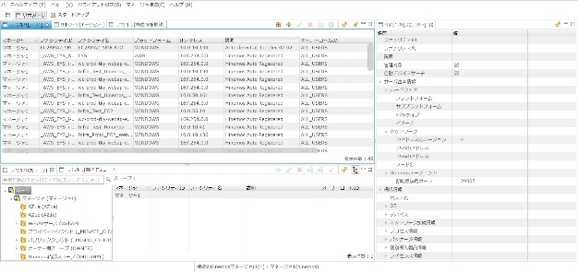 ログイン後以下画面が表示されるので画面上をクリックして次の画面へ進む。 カレンダ追加の場合：項番2,3,4を参照 カレンダ更新の場合：項番5,6,7を参照 カレンダ削除の場合：項番8,9を参照 | - | □
3 | カレンダーの追加-1 | 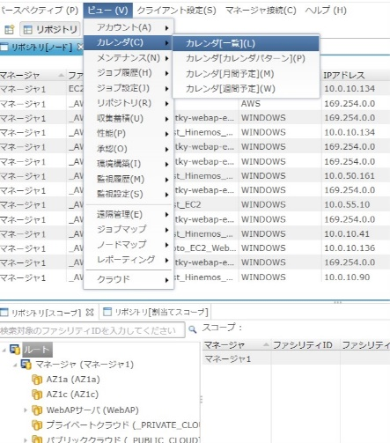 ・カレンダは、銀行営業日、祝日情報に沿って作成する。 ・12月に翌年の営業日、3月に内閣府が2月末で公開する祝日をカレンダに反映する。 登録手順は以下の通り。 メニューの「ビュー」-「カレンダ」-「カレンダ一覧」を選択する。 カレンダ一覧画面が開くので作成ボタンを押す。 | - | □
4 | カレンダの追加-2 | 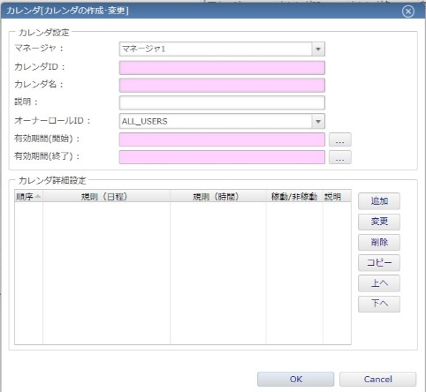 カレンダの設定を行う。カレンダ情報を入力する。 ・カレンダID カレンダを登録する際にユーザが定義する文字列 ・カレンダ名 任意の名前 ・有効期間（開始） カレンダの有効期間の開始日時を設定。 ・有効期間（終了） カレンダの有効期間の終了日時を設定。 「カレンダ詳細設定」の右側の「追加」ボタンを押下すると「カレンダ[詳細設定の作成・変更]」ダイアログが表示されるので必要な項目を設定します。カレンダ詳細設定の追加ボタンを押す。 | - | □
5 | カレンダの追加-3 | 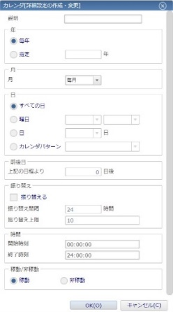 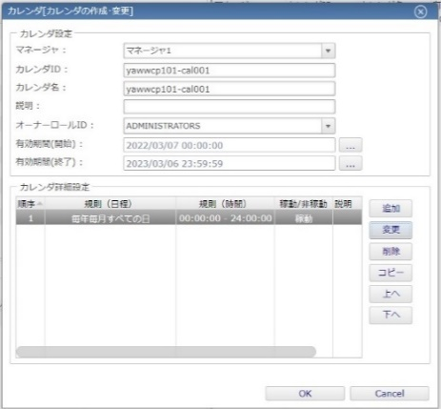 カレンダ詳細設定にて銀行営業日登録、祝日登録を行いOKボタンを押す。 設定内容を確認しOKボタンを押す。 成功画面が表示されるのでOKボタンを押す。 | カレンダーが登録されたことを確認する。 | □
6 | カレンダ更新-1 |  メニューの「ビュー」-「カレンダ」-「カレンダ一覧」を選択する。 カレンダ一覧画面が開くので更新するカレンダーを選択し、変更ボタンを押す。 | - | □
7 | カレンダ更新-2 | 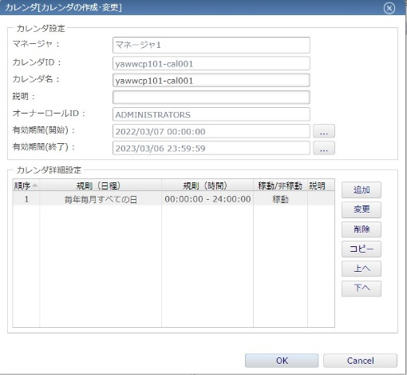 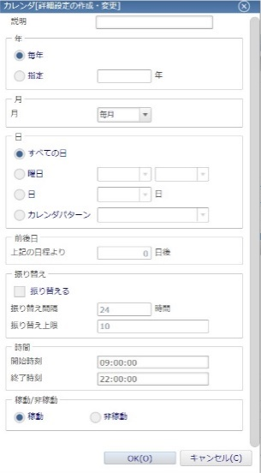 カレンダの設定・カレンダの詳細設定画面から更新する箇所の設定値を変更する。 更新が完了したらOKボタンを押す。 | - | □
8 | カレンダ更新-3 | 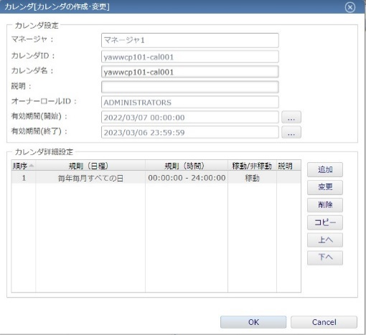 変更内容を確認しOKボタンを押す。 成功画面が表示されるのでOKボタンを押す。 | カレンダ情報が更新されていることを確認する。 | □
9 | カレンダの削除-1 | メニューの「ビュー」-「カレンダ」-「カレンダ一覧」を選択する。 カレンダ一覧画面が開くので削除ボタンを押す。 | - | □
10 | カレンダ削除-2 | 確認画面が表示されるのでOKボタンを押す。 成功画面が表示されるのでOKボタンを押す。 | カレンダ一覧画面から対象のカレンダが削除されたことを確認する。 | □
11 | Hinemosマネージャの終了、作業端末からのログオフ | Hinemosマネージャ画面を閉じる。 仮想化管理端末からログオフする。 | 仮想化管理画面からのログオフを確認する。 | □

